INSERIMENTO DATI
 |  |  | CLASSI 5 SCUOLA PRIMARIA
 |  | “Mettiamoci alla prova…corri, salta e lancia”
 |  |  |  | PERCORSO A TEMPO

ATTENZIONE
-COMPILARE SOLO LE CELLE IN GIALLO
-NON TOGLIERE O AGGIUNGERE RIGHE NELLA ZONA DEGLI ALUNNI
ISTITUTO/PLESSO |  |  |  |  | CLASSE |  |  | DOCENTE

 |  |  | minuti | secondi
 | tempo totale della classe |  | 46 | 21

n. | COGNOME | NOME | ESERC. 1 | ESERC 2 | ESERC. 3 | ESERC. 4 | ESERC. 5 | ESERC. 6 | ESERC. 7 | ESERC. 8 | TOTALE
 |  |  | penalità | penalità | penalità | penalità | penalità | penalità | penalità | penalità | penalità
1 |  |  |  |  |  |  |  |  |  |  | 0
2 |  |  |  |  |  |  |  |  |  |  | 0
3 |  |  |  |  |  |  |  |  |  |  | 0
4 |  |  |  |  |  |  |  |  |  |  | 0
5 |  |  |  |  |  |  |  |  |  |  | 0
6 |  |  |  |  |  |  |  |  |  |  | 0
7 |  |  |  |  |  |  |  |  |  |  | 0
8 |  |  |  |  |  |  |  |  |  |  | 0
9 |  |  |  |  |  |  |  |  |  |  | 0
10 |  |  |  |  |  |  |  |  |  |  | 0
11 |  |  |  |  |  |  |  |  |  |  | 0
12 |  |  |  |  |  |  |  |  |  |  | 0
13 |  |  |  |  |  |  |  |  |  |  | 0
14 |  |  |  |  |  |  |  |  |  |  | 0
15 |  |  |  |  |  |  |  |  |  |  | 0
16 |  |  |  |  |  |  |  |  |  |  | 0
17 |  |  |  |  |  |  |  |  |  |  | 0
18 |  |  |  |  |  |  |  |  |  |  | 0
19 |  |  |  |  |  |  |  |  |  |  | 0
20 |  |  |  |  |  |  |  |  |  |  | 0
21 |  |  |  |  |  |  |  |  |  |  | 0
22 |  |  |  |  |  |  |  |  |  |  | 0
23 |  |  |  |  |  |  |  |  |  |  | 0
24 |  |  |  |  |  |  |  |  |  |  | 0
25 |  |  |  |  |  |  |  |  |  |  | 0
26 |  |  |  |  |  |  |  |  |  |  | 0
27 |  |  |  |  |  |  |  |  |  |  | 0
28 |  |  |  |  |  |  |  |  |  |  | 0
29 |  |  |  |  |  |  |  |  |  |  | 0
30 |  |  |  |  |  |  |  |  |  |  | 0
 |  |  |  |  |  |  |  |  | totale penalità |  | 0
 |  |  | minuti | secondi |  |  |  |  | alunni partecipanti |  | 24
 | tempo totale della classe |  | 46 | 21 |  |  | tempo totale in secondi senza penalità |  |  |  | 2781
 |  |  |  |  |  |  | tempo totale in secondi con penalità |  |  |  | 2781
 | tempo trasformato in secondi |  |  | 2781 |  |  | tempo medio della classe in secondi |  |  |  | 115.875

INFORMAZIONI PERCORSO
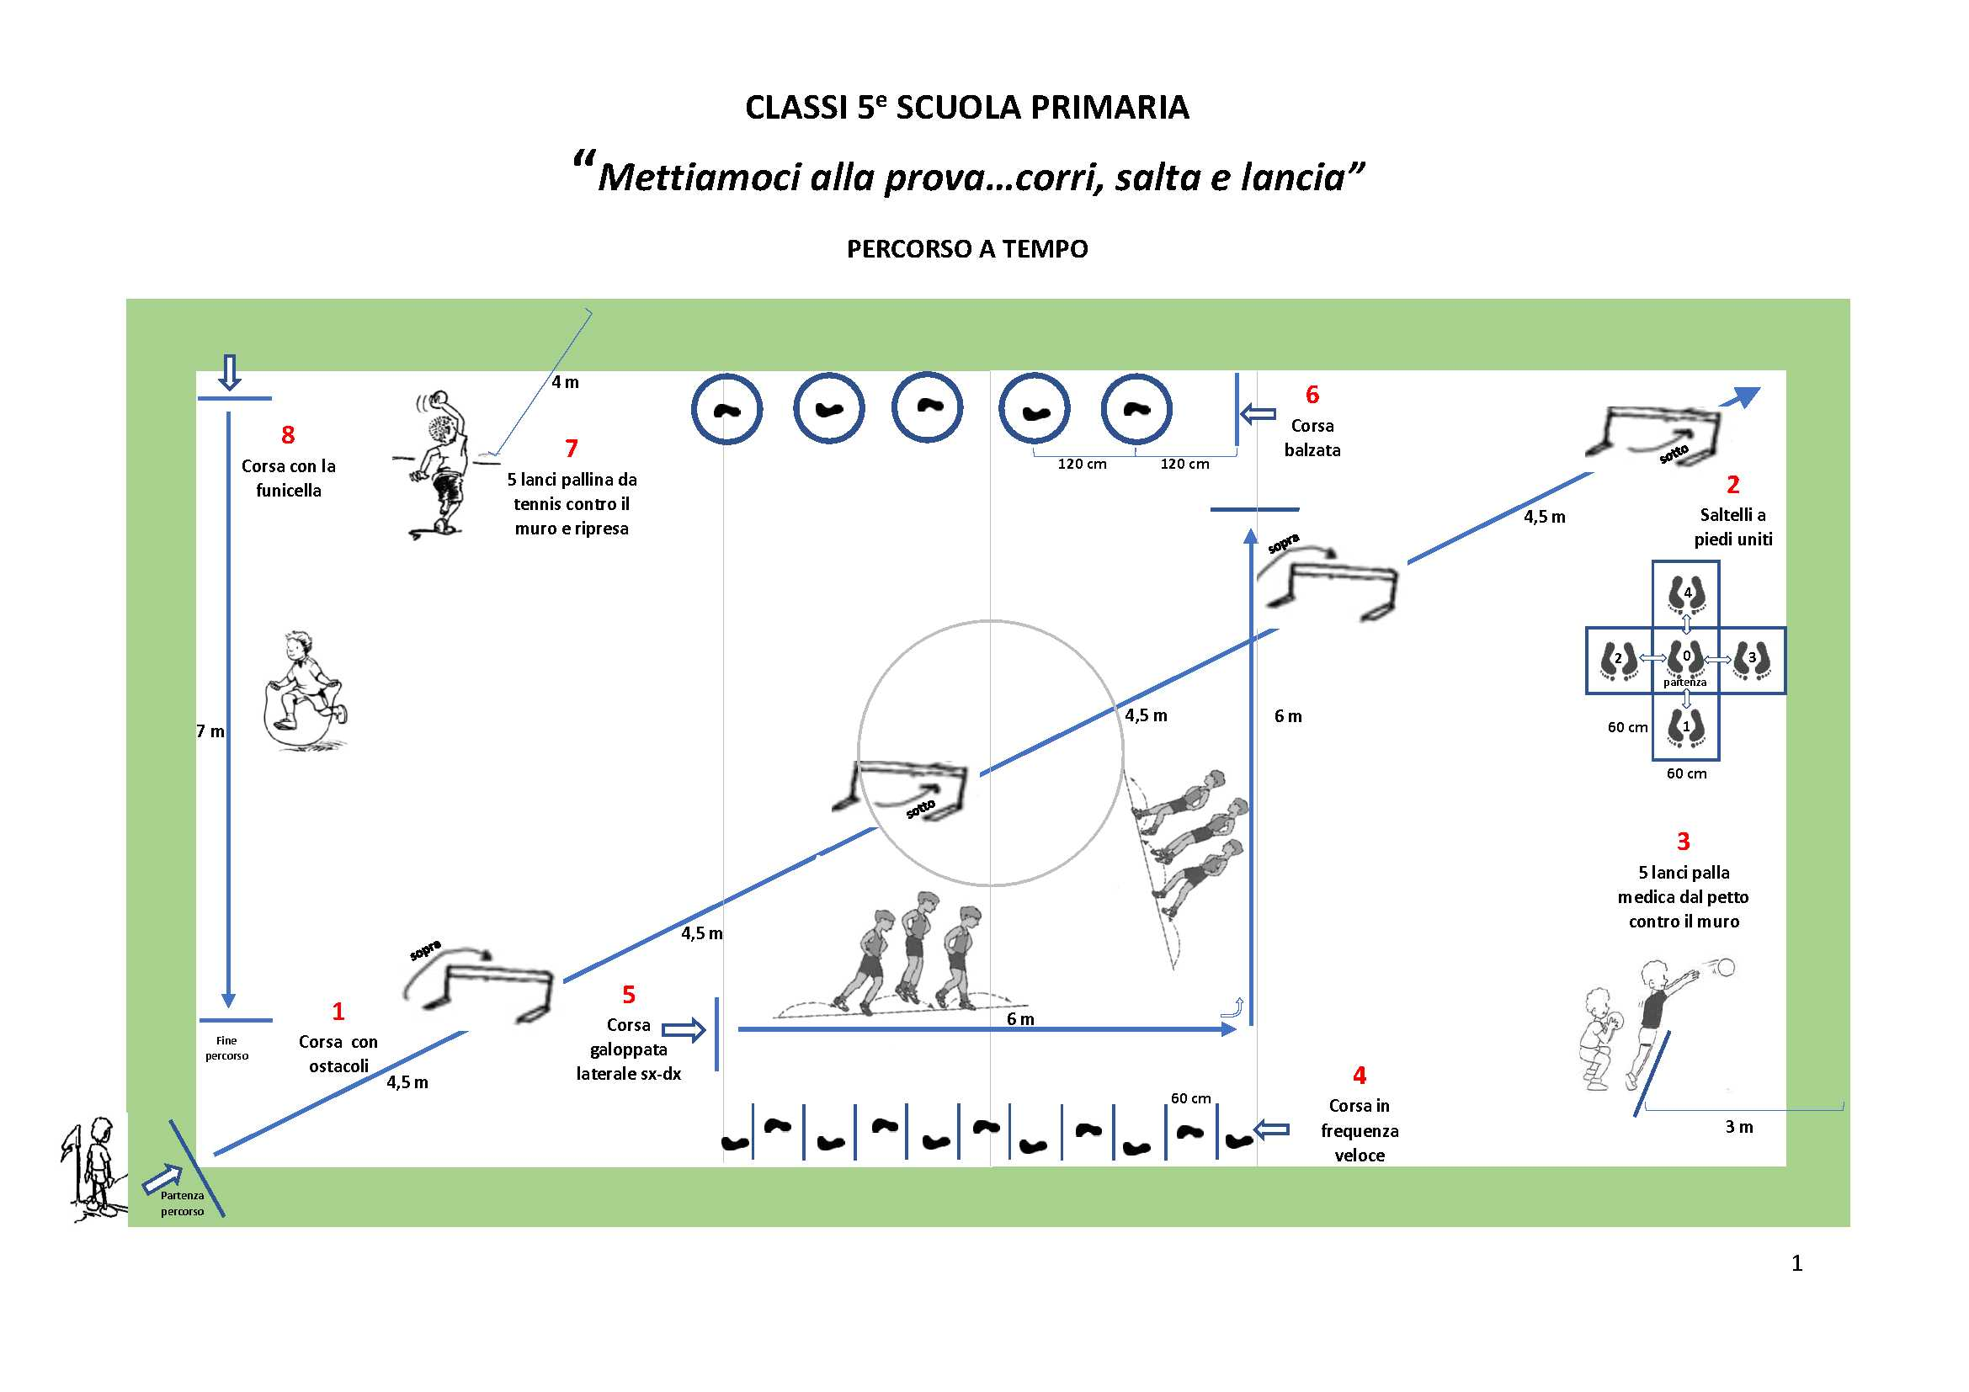

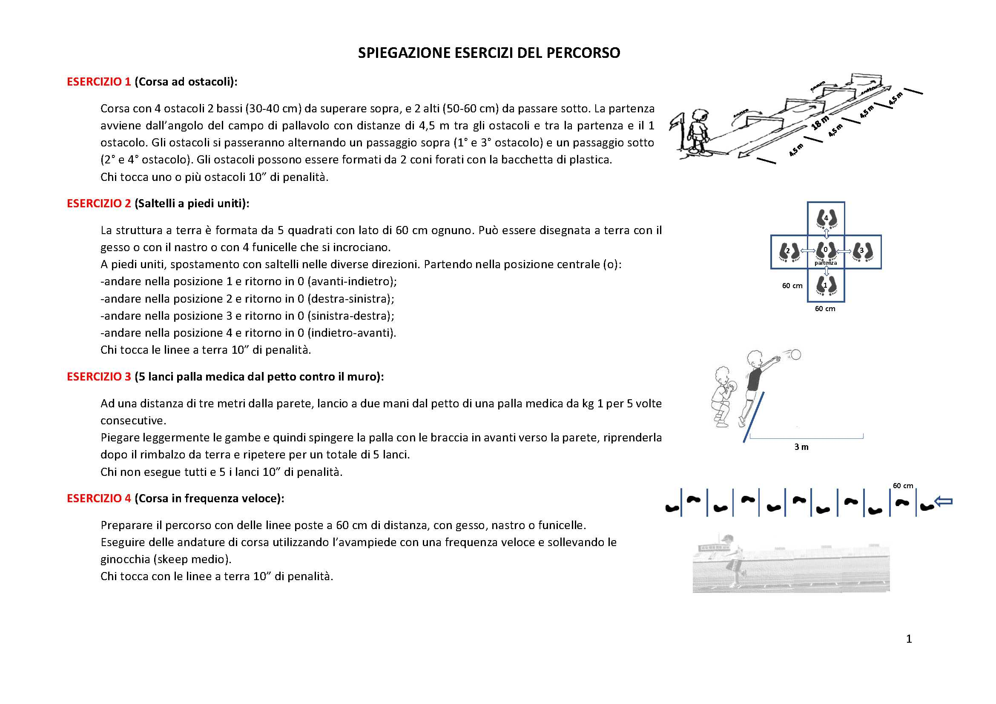

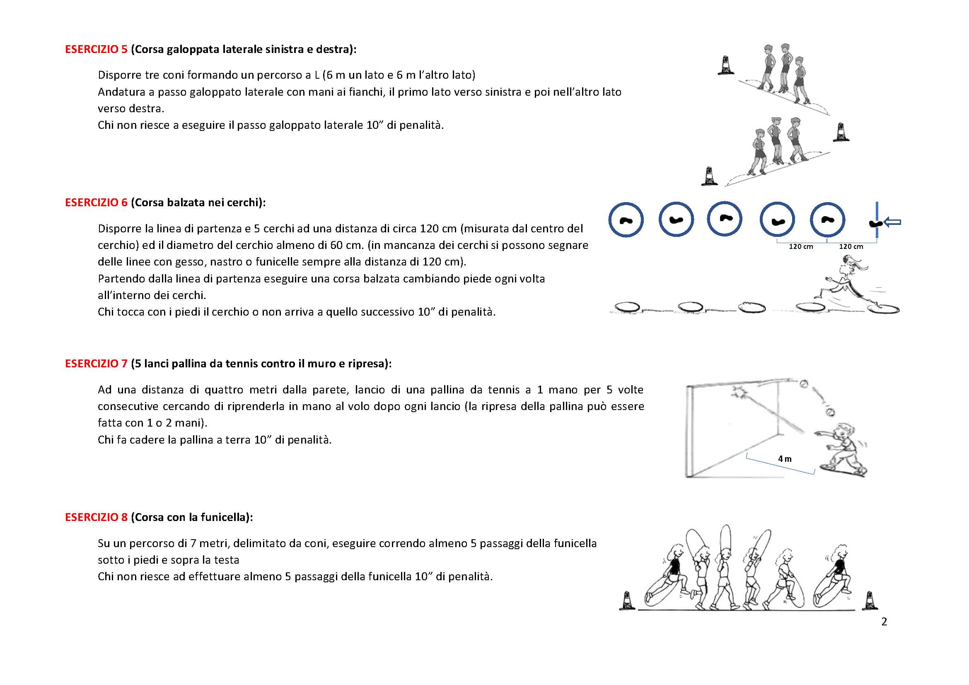

FAC SIMILE COMPILAZIONE FOGLIO
 |  |  | CLASSI 5 SCUOLA PRIMARIA
 |  | “Mettiamoci alla prova…corri, salta e lancia”
 |  |  |  | PERCORSO A TEMPO

ATTENZIONE
-COMPILARE SOLO LE CELLE IN GIALLO
-NON TOGLIERE O AGGIUNGERE RIGHE NELLA ZONA DEGLI ALUNNI
ISTITUTO/PLESSO |  | IC VR25 (PLESSO ARCOBALENO) |  |  | CLASSE | 5 B |  | DOCENTE | RIDOLFI LUCA

 |  |  | minuti | secondi
 | tempo totale della classe |  | 35 | 24

n. | COGNOME | NOME | ESERC. 1 | ESERC 2 | ESERC. 3 | ESERC. 4 | ESERC. 5 | ESERC. 6 | ESERC. 7 | ESERC. 8 | TOTALE
 |  |  | penalità | penalità | penalità | penalità | penalità | penalità | penalità | penalità | penalità
1 | ADAMI | SERGIO |  | 10 |  | 10 |  | 10 |  |  | 30
2 | RIGHI | PIETRO |  |  | 10 | 10 |  |  |  |  | 20
3 | BONFANTE | CARLA | 10 |  |  |  | 10 |  | 10 |  | 30
4 | SALVI | LUCA |  |  |  |  |  |  |  |  | 0
5 | GAIARDONI | ANTONIO |  | 10 |  |  |  |  |  |  | 10
6 | SQUILLACE | FRANCESCO |  |  |  |  |  | 10 |  | 10 | 20
7 | TARALLO | MATILDE |  |  |  |  |  |  |  |  | 0
8 | ZORZI | STEFANO |  |  |  | 10 |  |  |  |  | 10
9 |  |  |  |  |  |  |  |  |  |  | 0
10 |  |  |  |  |  |  |  |  |  |  | 0
11 |  |  |  |  |  |  |  |  |  |  | 0
12 |  |  |  |  |  |  |  |  |  |  | 0
13 |  |  |  |  |  |  |  |  |  |  | 0
14 |  |  |  |  |  |  |  |  |  |  | 0
15 |  |  |  |  |  |  |  |  |  |  | 0
16 |  |  |  |  |  |  |  |  |  |  | 0
17 |  |  |  |  |  |  |  |  |  |  | 0
18 |  |  |  |  |  |  |  |  |  |  | 0
19 |  |  |  |  |  |  |  |  |  |  | 0
20 |  |  |  |  |  |  |  |  |  |  | 0
21 |  |  |  |  |  |  |  |  |  |  | 0
22 |  |  |  |  |  |  |  |  |  |  | 0
23 |  |  |  |  |  |  |  |  |  |  | 0
24 |  |  |  |  |  |  |  |  |  |  | 0
25 |  |  |  |  |  |  |  |  |  |  | 0
26 |  |  |  |  |  |  |  |  |  |  | 0
27 |  |  |  |  |  |  |  |  |  |  | 0
28 |  |  |  |  |  |  |  |  |  |  | 0
29 |  |  |  |  |  |  |  |  |  |  | 0
30 |  |  |  |  |  |  |  |  |  |  | 0
 |  |  |  |  |  |  |  |  | totale penalità |  | 120
 |  |  | minuti | secondi |  |  |  |  | alunni partecipanti |  | 24
 | tempo totale della classe |  | 35 | 24 |  |  | tempo totale in secondi senza penalità |  |  |  | 2124
 |  |  |  |  |  |  | tempo totale in secondi con penalità |  |  |  | 2244
 | tempo trasformato in secondi |  |  | 2124 |  |  | tempo medio della classe in secondi |  |  |  | 93.5

